3Dリソース
モルモットホイーラン_仕様書_3Dリソース

仕様書：3Dリソース

トップページ
 | 3Dモデル
3Dリソース

 | ファイル名 (オブジェクト名) | 説明 |  | 拡張子

 | morumotto.fbx | オープニングムービーで使用するオブジェクト。 |  | fbx

 | 特徴

 | 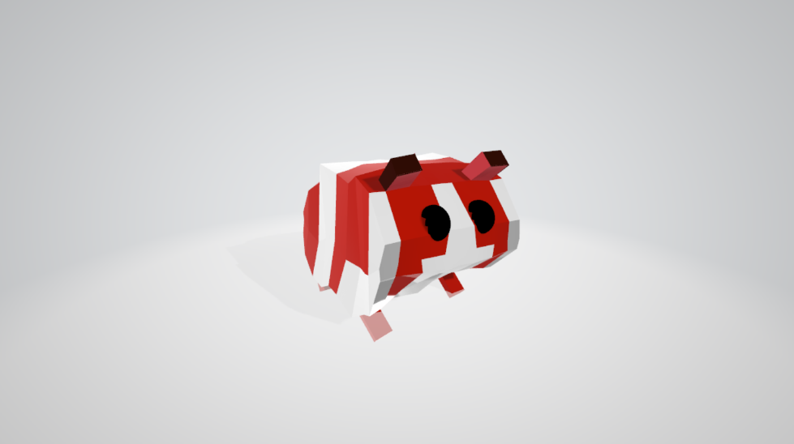 |  |  ・モルモットをイメージ ・四足歩行で移動する ▼理想のイラスト

 | ファイル名 (オブジェクト名) | 説明 |  | 拡張子

 | scotch_tape.fbx | オープニングムービーで使用するオブジェクト |  | fbx

 | 特徴

 | 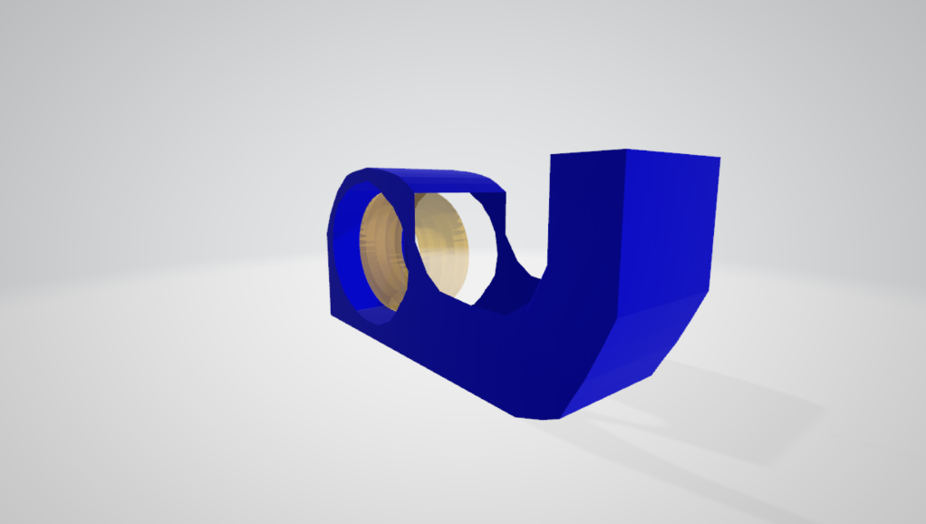 |  | 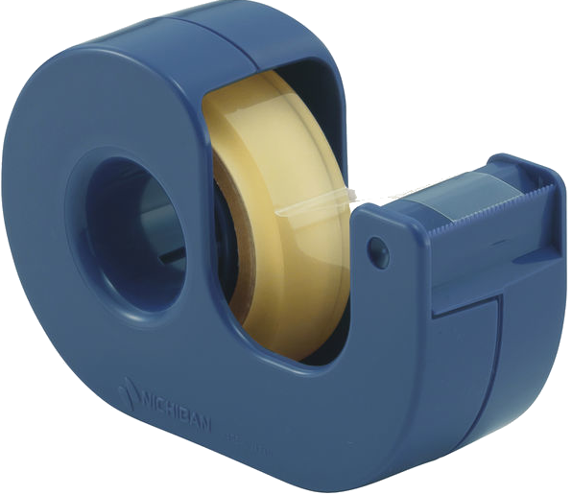 ・ハムスターをセロハンテープの輪の隙間にいれる為のオブジェクト ・輪の側面はガラスによって脱出することができない仕様となっている。 ▼理想のイラスト

 | ファイル名 (オブジェクト名) | 説明 |  | 拡張子

 | player.fbx | ユーザーが操作するプレイヤーキャラクター |  | fbx

 | 特徴

 | 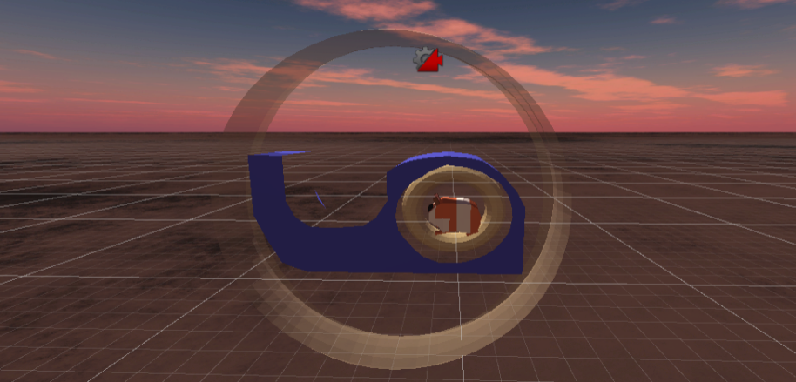 |  | ・セロハンテープ台が付属している。 ・セロハンテープを「メビウスの輪状」にする事で一定時間ごとに「移動」と「停止」を交互に行う。(1秒) ・セロハンテープの外側を「ツルツルした面」にするとずっと転がり続ける。 ・セロハンテープの外側を「ネンチャクした面」にすると動くことが出来ない。 ▼理想のイラスト

 | ファイル名 (オブジェクト名) | 説明 |  | 拡張子

 | scissors.fbx | セロハンテープを切る為のオブジェクト |  | fbx

 | 特徴

 | 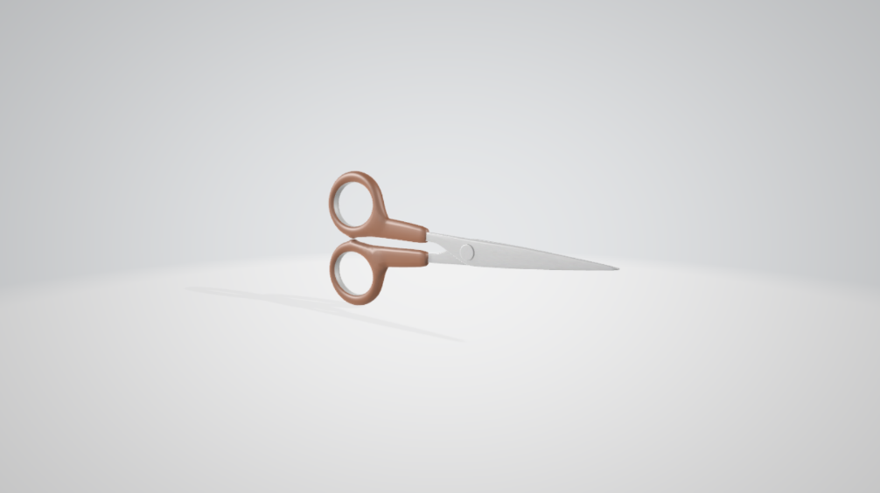 |  |  ・セロハンテープで切った部分はオブジェクトから消える。 ▼理想のイラスト

 | ファイル名 (オブジェクト名) | 説明 |  | 拡張子

 | block | プレイヤーがセロテープを巻いて転がって移動する為のオブジェクト

 | 特徴

 | 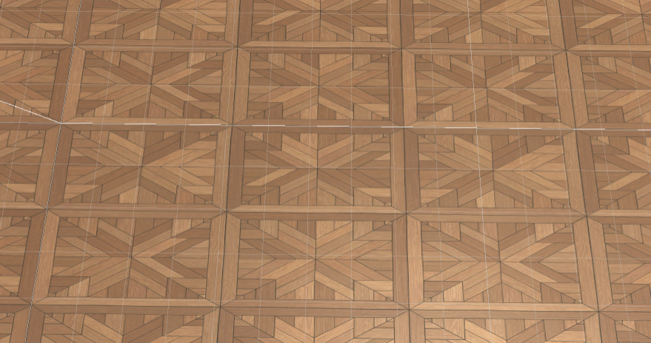 |  | ・ブロックは 木目調

 | ファイル名 (オブジェクト名) | 説明 |  | 拡張子

 | goal.fbx | プレイヤーが触れるとステージクリアとなるオブジェクト |  | fbx

 | 特徴

 | 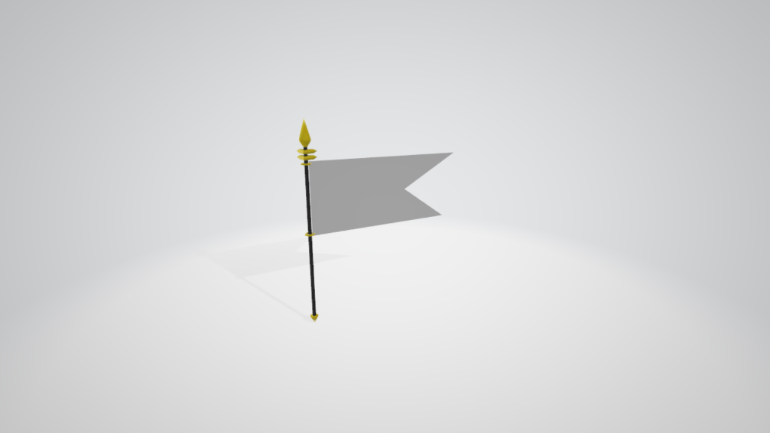 |  |  ・黄色の旗 ・プレイヤーが触れた際、ステージクリアとなり、次のステージに進むことができる。 ・旗の色はUnityで設定。 ▼理想のイラスト

